关系图
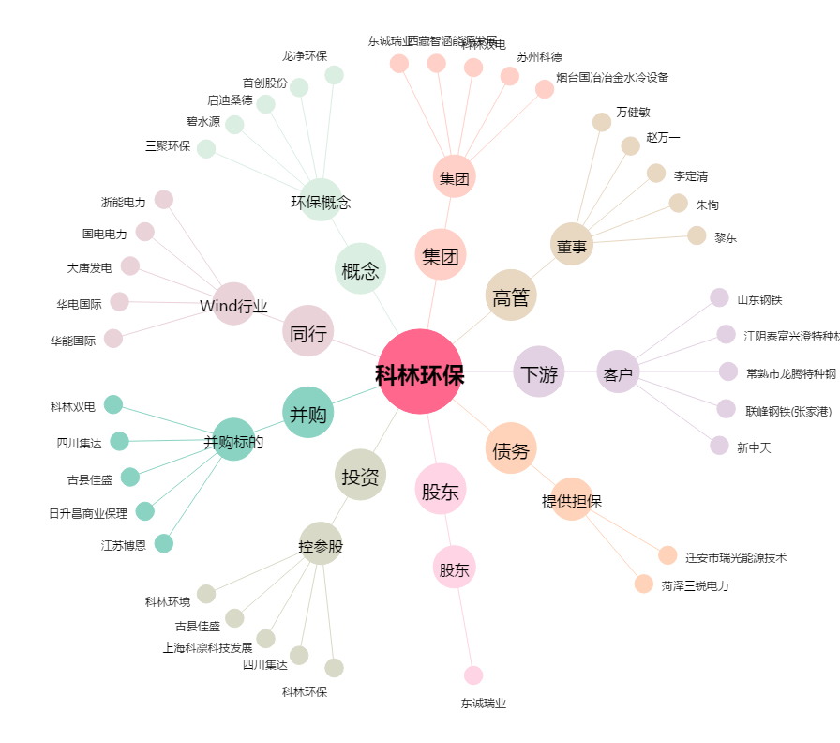
科林环保[002499.SZ] - 关系概览图

